Conceptueel datamodel
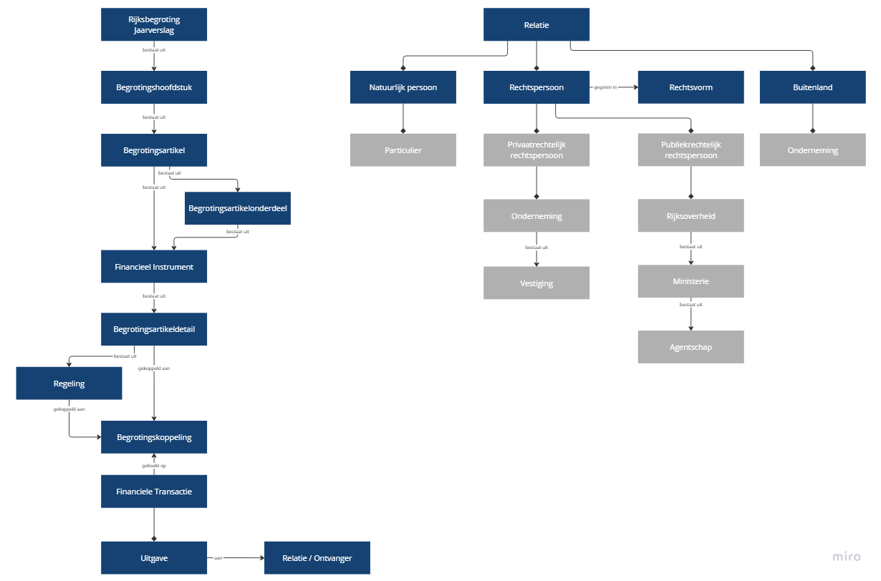
Context en conceptueel informatiemodel
A) Context

B) Conceptueel informatiemodel
